１４
 |  | 様式１４

（酸素及び硫化水素濃度測定箇所図）
 |  |  |  | タンク等の測定点（例）

◉
◉
1ｍ

◉
◉
◉
3ｍ毎
◉
◉

3ｍ毎

◉
◉

◉
◉
1.5ｍ

0.1～0.2ｍ

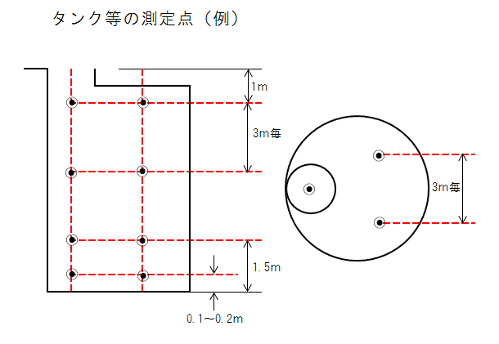
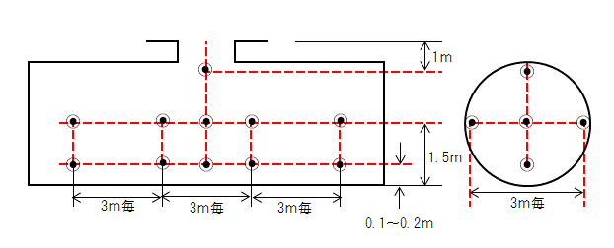

◉
 | 測定点を示す。

 |  |  | 出典：建設局酸素欠乏症等危険作業保安管理要綱

◉
1ｍ
◉

◉
◉
◉
◉
◉
◉
◉
◉

◉
◉
◉
◉
◉
◉
1.5ｍ

3ｍ毎
3ｍ毎
3ｍ毎
3ｍ毎
0.1～0.2ｍ

２２
作成例（参考） |  |  |  |  |  |  |  |  |  |  |  |  |  |  |  |  | 様式２２
据付出来形測定報告書

 | 工事名称
 | 施工場所
 | 機器名称

 |  |  |  |  | ①･⑤ |  | キーの位置

 |  | ④･⑧ |  |  |  |  | ②･⑥

芯のずれ
隙間
 |  |  |  |  | ③･⑦

隙間
 |  |  | 原動機側 |  |  | ポンプ側 |  |  |  |  |  | 原動機側 |  |  | ポンプ側

測定位置
 |  |  |  |  |  | 測 定 値
 |  |  |  |  |  | 外 周 |  |  |  |  |  |  | 隙 間
 |  |  |  | 許容値 |  | 0.05㎜以内 |  |  |  |  |  |  | 0.1㎜以内
 | 測定年月日 |  |  | 測定者 |  | ① |  | ② | ③ |  | ④ |  | ⑤ | ⑥ | ⑦ | ⑧
 |  |  |  | 受注者
 |  |  |  | 監督職員
 |  |  |  |  |  |  | 注1
 | 測定計器
 | 製造会社
 | 形 式 |  |  |  |  |  | 許容値出典： |  |  | 大阪市建設局下水道機械設備施工管理指針
 | 精 度
 |  |  |  |  |  |  |  |  |  |  |  |  |  |  | 判定

２５
添１－29 |  | 中 間 金 請 求 内 訳 書 |  |  |  |  |  |  |  |  |  |  | 作成例（参考）

 | 工事区分 ・ 工種 ・ 種別 ・ 細別 |  | 規 格 | 数 量 | 単 位 | 単 価(円) | 金 額(円) | 出 来 高 |  | 残 高 |  | 備 考
 |  |  |  |  |  |  |  | 数 量 | 金 額(円) | 数 量 | 金 額(円)
受注者の手書き範囲
受注者の手書き範囲

%表記
３桁整理、
４桁目を切捨て

 |  |  |  |  |  |  |  |  |  |  |  |  | 様式２５

 |  |  |  | 大 阪 市

２６
添１－30 |  | 請 負 代 金 請 求 内 訳 書 |  |  |  |  |  |  |  |  |  |  | 作成例（参考）

 | 工事区分 ・ 工種 ・ 種別 ・ 細別 |  | 規 格 | 数 量 | 単 位 | 単 価(円) | 金 額(円) | 出 来 高 |  | 残 高 |  | 備 考
 |  |  |  |  |  |  |  | 数 量 | 金 額(円) | 数 量 | 金 額(円)
受注者の手書き範囲
受注者の手書き範囲

%表記
３桁整理、
４桁目を切捨て

 |  |  |  |  |  |  |  |  |  |  |  |  | 様式２６

 |  |  |  | 大 阪 市

